Social Interaction
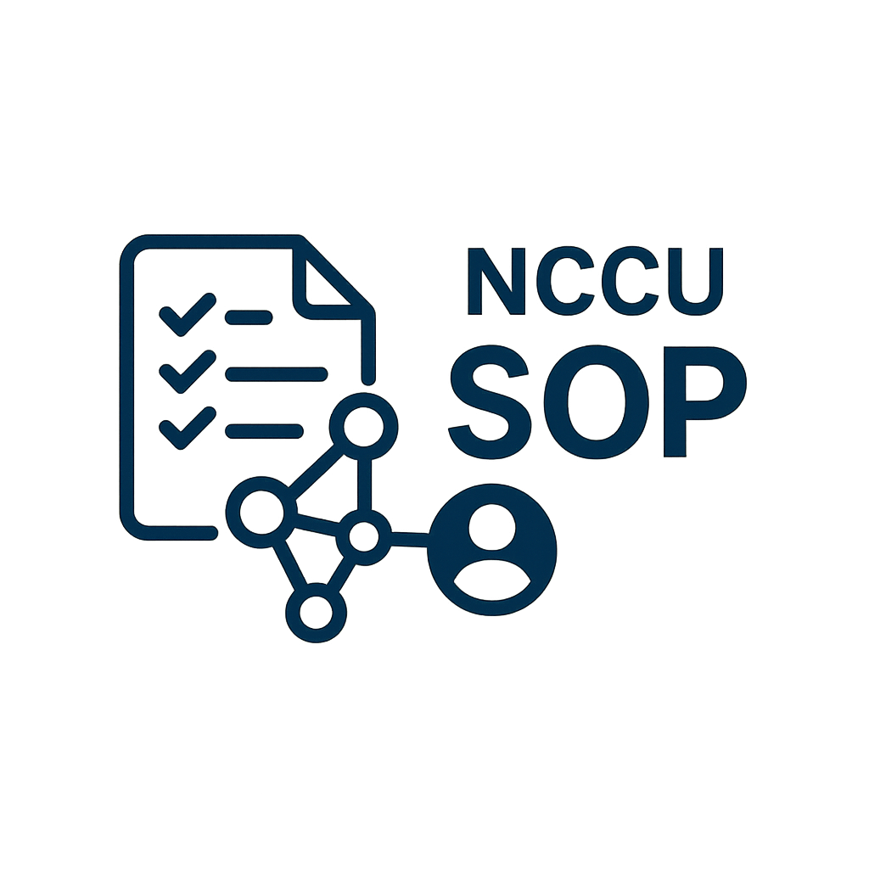

NCCU SOP Social Interaction Report

VIEW COUNT
Basic Information |  |  | Total View
Department | 學生事務處生活事務暨僑生輔導組
Manager | 盧O婷
Start Time | 2025-05-14 |  | Total Save
End Time | 2025-05-31

SOP ID | SOP NAME | VIEW COUNT | SAVE COUNT
S000000002 | 新聘專任教研人員作業流程 | 340 | 2
S000000011 | 校內獎助學金申請流程 | 65 | 0
S000000013 | 學生獎懲建議 | 5 | 0
SAVE COUNT

